Frequencies
Символ | Частота
Ђ | 0.033333333333
Ј | 0.016666666667
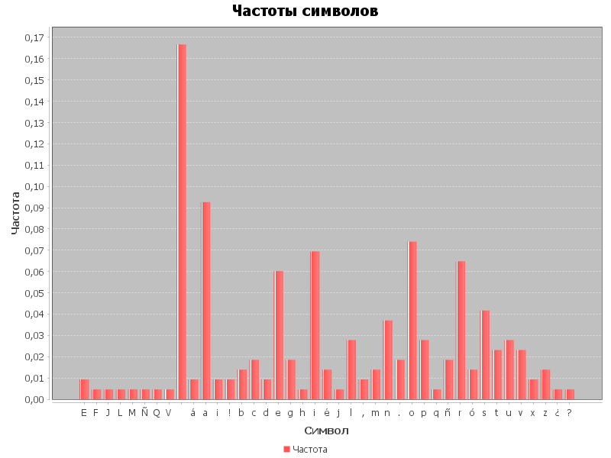
Љ | 0.016666666667
Њ | 0.016666666667
Ћ | 0.016666666667
Џ | 0.016666666667
А | 0.016666666667
Б | 0.016666666667
В | 0.016666666667
Г | 0.016666666667
Д | 0.016666666667
Е | 0.016666666667
Ж | 0.016666666667
З | 0.016666666667
И | 0.016666666667
К | 0.016666666667
Л | 0.016666666667
М | 0.016666666667
Н | 0.016666666667
О | 0.016666666667
П | 0.016666666667
Р | 0.016666666667
С | 0.016666666667
Т | 0.016666666667
У | 0.016666666667
Ф | 0.016666666667
Х | 0.016666666667
Ц | 0.016666666667
Ч | 0.016666666667
Ш | 0.016666666667
а | 0.016666666667
б | 0.016666666667
в | 0.016666666667
г | 0.016666666667
д | 0.016666666667
е | 0.016666666667
ж | 0.016666666667
з | 0.016666666667
и | 0.016666666667
к | 0.016666666667
л | 0.016666666667
м | 0.016666666667
н | 0.016666666667
о | 0.016666666667
п | 0.016666666667
р | 0.016666666667
с | 0.016666666667
т | 0.016666666667
у | 0.016666666667
ф | 0.016666666667
х | 0.016666666667
ц | 0.016666666667
ч | 0.016666666667
ш | 0.016666666667
ј | 0.016666666667
љ | 0.016666666667
њ | 0.016666666667
ћ | 0.016666666667
џ | 0.016666666667

